FAIS
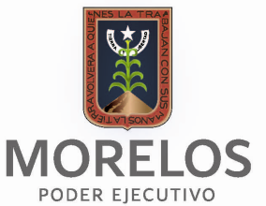
GOBIERNO del ESTADO de MORELOS
Fondo de Aportaciones para la Infraestructura Social
Montos que reciban obras y acciones a realizar con el FAIS
Segundo Trimestre 2018

 |  | Monto que reciban del FAIS: $ |  |  |  | $20,596,964

Obra o Acción a realizar | Costo | Ciclo del recurso | Ubicación |  |  | Metas | Beneficiarios
 |  |  | entidad | Municipio | Localidad

Construcción de un cuarto adicional en la localidad de Tetecalita en Emiliano Zapata - 215654 | $49,019 | 2017 | Morelos | Emiliano Zapata | Tetecalita | 4 | 4
Construcción del sistema de agua potable segunda etapa para beneficiar a la localidad de Huitchila municipio de Tepalcingo - 57216 | $3,197,900 | 2018 | Morelos | Tepalcingo | Huitchila | 780 | 780
Construcción de la red de alcantarillado sanitario cuarta etapa para beneficiar a la localidad de Coatetelco en el municipio de Miacatlán - 57035 | $3,700,489 | 2018 | Morelos | Miacatlán | Coatetelco | 9,094 | 9,094
Construcción del fluente de la planta de tratamiento de aguas residuales para beneficiar a la localidad de Coatetelco Miacatlán - 57195 | $13,649,556 | 2018 | Morelos | Miacatlán | Coatetelco | 9,094 | 9,094

